Matriz PruebasRol
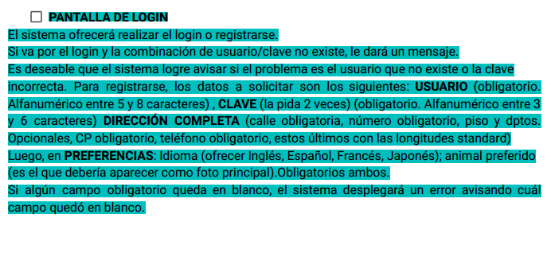
Id# | Resumen | Precondiciones | Datos de entrada | Pasos | Resultado Esperado | Resultado obtenido | Estatus
1 | Comprobar que se ofrezcan las opciones de login o registro | Que la URL exista y este en funcionamiento | Url de la web | 1-Ingresar la url en el navegador. 2-Click en Sign In | Que se visualicen las opciones de login o registro. | Se puede visualizar la opcion de login o registro | OK

2 | Verificar combinación de usuario y clave (CF) | tener usuario y contraseña | Usuario: testing1 - Contraseña: qa567 | 1-hacer click en el botón de login, 2-completar los campos de usuario y contraseña. 3- Click en Botón Login | Que pueda ingresar al sistema correctamente. | Se pueden registrar los datos correctamente | OK

3 | Verificar combinación de usuario y clave (CT) | tener usuario y contraseña | Usuario: testing1123 - Contraseña: qa567!"#$% | 1- hacer click en el botón de login, 2-completar los campos de usuario y contraseña. 3- Click en boton login | Que se visualize un cartel que diga que el usuario y la clave son incorrectas. | Se pueden registrar los datos correctamente | BUG

4 | Registrar usuario (CF) | que el usuario no esté registrado anteriormente | Usuario: Holaa12 Contraseña: pwd123 Repetir contraseña: pwd123 Nombre: Nombre Apellido: Apellido Email: email@gmail.com Telefono: 154651351 Calle: Siempre viva Número: 123 Ciudad: Ciudad Estado: Estado Zip: 3100 Pais: Argentina Idioma:Ingles Animal: pez | 1-Ingresar a la URL 2- Click en Sign in y luego a Register now 3-completar los siguientes campos: User Information Account information Profile Information 4- Click en Save Account Information | Que el sistema registre los datos correctamente. | Se pueden registrar los datos correctamente | OK

5 | Registrar usuario con un campo en blanco (CT) | que el usuario no esté registrado anteriormente | Usuario: dasf6546 Contraseña: 654567 Repetir contraseña: 654567 Apellido: jajdaj Email: Hola@gmail.com Telefono: 154123 Calle: H 66511 Número: hf 5651 Ciudad: ajah Estado: hkdfj Zip: 1 Pais: jfdsfh Idioma:Ingles Animal: pez | 1-Ingresar a la URL 2- Click en Sign in y luego 3- Click en Register now 4-completar los campos: User Information Account information (Dejando el campo "First name" en blanco) Profile Information 5- Click en Save Account Information | Que el sistema envíe un error avisando que el campo "nombre" está incompleto. | No aparece el mensaje de error diciendo que el campo está en blanco, al completar el registro sale un error 505 | BUG

6 | Registrar usuario, existente (CT) | que el usuario esté registrado anteriormente | Usuario: testing1 Contraseña: qa567 Repetir contraseña: qa567 Nombre: Hola Apellido: Hola Email: Hola Telefono: 1 Dirección 1: 1 Dirección 2: 1 Ciudad: Hola Estado: Hola Zip: 1 Pais: Hola Idioma:Ingles Animal: gato | 1-Ingresar a la URL 2- Click en Sign in y luego a Register now 3-completar los siguientes campos: User Information Account information Profile Information 4- Click en Save Account Information | Que el sistema envíe un error informando que el usuario ya está registrado. | No da el mensaje que el usario esta registrado al complentar el registro devuelve el error 505 | BUG

